项目缺陷导出及统计
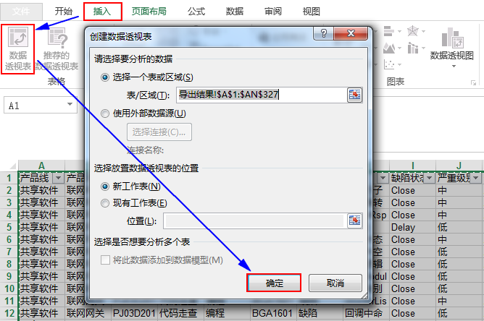
Step1：导出所有缺陷
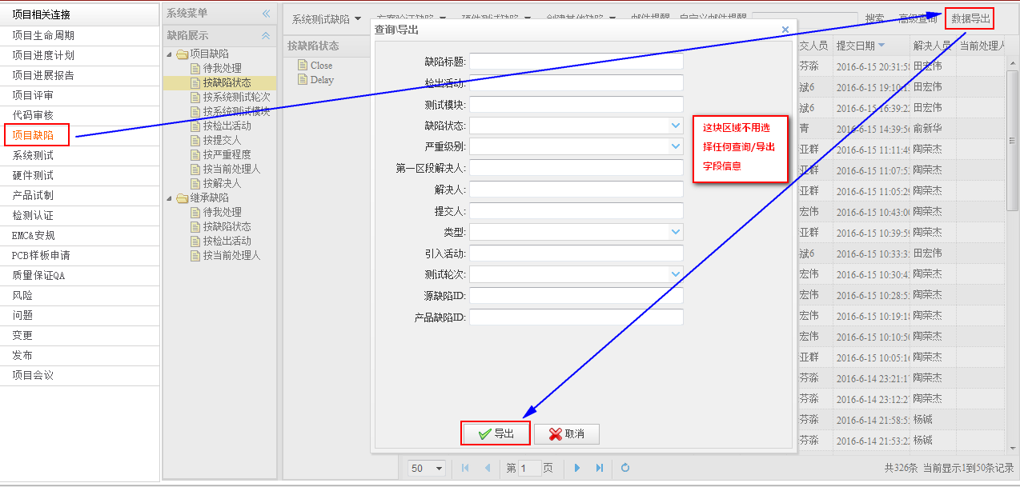

Step2：筛选、统计相应缺陷，通过数据透视表或者直接筛选（需关注：建议、not a bug、Duplicate是不计入缺陷统计范畴的）

打开导出的缺陷单excel文件，通过Ctrl+A 全选，然后插入数据透视表，根据显示的数据统计即可

